전체 진행 과정
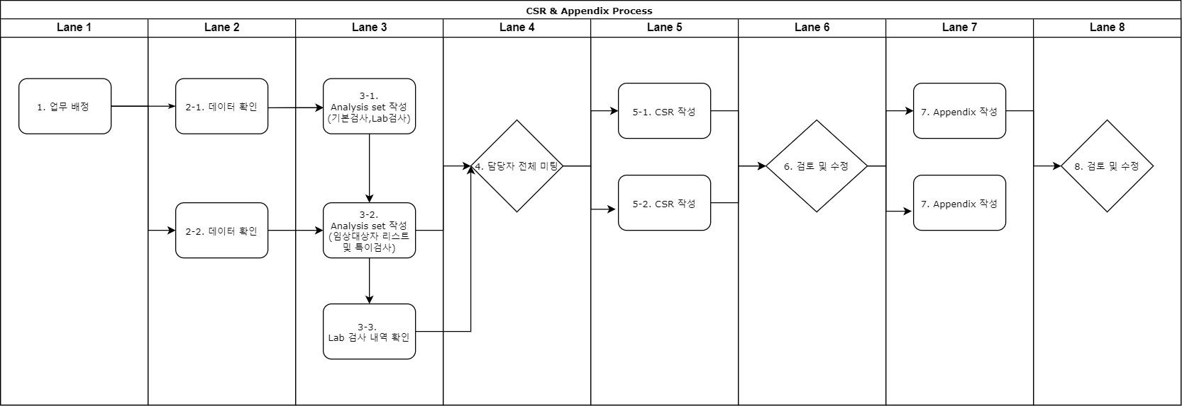

 | 진행 내용 | 진행 내용 - 세부 | 담당자 | 마감일 | 소요 기간 | 기타
1 | 업무 배정 | 통계팀 담당자 지정 | 최수인 선생님 |  |  | P직군 회의에서 결정
2022-02-01 | 데이터 확인 | 데이터 (raw, data set list) CRF SAP Database Specification | 통계팀 담당자 |  | 2~3일 | - 데이터셋에 모든 임상대상자가 포함되어 있는지 확인 - 임상시험 설계방법 확인
2022-02-02 | 데이터 확인 | 데이터 (raw, data set list) CRF SAP Database Specification | 박마리아 선생님 | DB 도착 : 10/28(금) 데이터 확인 : ~11/2(수) | 2~3일
2022-03-01 | Analysis set | 1. 기본 검사, lab 검사 변수명 작성 2. 특이 검사 b열 작성 | 통계팀 담당자 | 3.1 파일 작성일 : ~11/2(수) | 1주 | 작성 후 박마리아 선생님께 확인 요청 | -> 일정 공유
2022-03-02 | Analysis set | 1. 임상대상자 리스트 작성 2. 기본검사 ,Lab 검사 변수명 확인 3. 특이검사 C열 작성 4. 모든 검사에 대해 필요한 통계수치 확인 | 박마리아 선생님 | 3.1 파일 수령일 : 11/3(목) 3.2 파일 작성일 : ~11/7(월) | 1주 | 작성 후 통계팀 담당자에게 전달
2022-03-03 | Analysis set | 1. Lab 검사 - 추가 또는 제거할 항목명 확인 2. 표 순서 ex. 16.4.2 -> 추가/제거 항목만 | 김인애 선생님 | 3.3 파일 작성일 : ~11/7(월) | 1주 | lab 검사 부분 확인
4 | 담당자 전체 미팅 | 1. 데이터 확인 및 변수명 시트 확인 2. 특이 검사의 경우 표 형태 논의 3. 표 순서 (ex. 16.4.2) 4. appendix/ csr 일정 | 김인애 선생님, 마리아 선생님, 통계팀 담당자 | 11/8(화) 오후 2시 | 1일 | 대면 미팅
2022-05-01 | CSR 작성 | pk제외 | 통계팀 담당자 | 11/21(월) | 1주 | github upload/ task world upload | 11/30 draft
2022-05-02 | CSR 작성 | pk | 박마리아 선생님 |  | 1주 | github upload/ task world upload | 12/20 Final
6 | 검토 및 수정 |  | 김인애 선생님, 마리아 선생님, 통계팀 담당자 |  | 2주
2022-07-01 | Appendix 작성 | pk제외 | 김인애 선생님, 통계팀 담당자 | 11/25(금) or 11/28(월) | 1주 | github upload/ task world upload
2022-07-02 | Appendix 작성 | pk | 마리아 선생님, 김인애 선생님 |  | 1주
8 | 검토 및 수정 |  | 김인애 선생님, 마리아 선생님, 통계팀 담당자 |  | 2주

